일반구매사 단품,옵션 장바구니
일반구매사 단품/옵션 장바구니 (IT_OKP_05_01)

작성자 | 작성일 | 수행자 | 수행일
김은별 | 2025.04.29

테스트 대상 상세 (시나리오별 세부단계)
상품검색 => 단품 장바구니 담기 => 옵션상품검색 => 옵션상품 장바구니 담기 => 장바구니 확인 => 주문요청
테스트 시나리오 목적 :
OK플라자 일반구매사에서 단품/옵션 상품을 검색하고 장바구니에 담아서 주문을 요청한다.
가정 및 필요사항 :

시나리오 항목 CODE | 시나리오 화면경로 및 페이지 | 테스트 항목 | 테스트 사전 정보 및 입력 | 테스트 케이스 기대결과 | 실제결과 | 구분 또는 실패 여부 | pcni | 비고 | 조치자 | 조치내용
IT_OKP_05_01_01 | 구매사 상품 카테고리 이동 or 특정 상품 검색 | OK플라자 상품 조회 | • OKPlaza 구매사 로그인 - ar_test / 1111(테스트고객사_Test) - 상품코드 2516147 | • 구매사 로그인하여 카테고리 선택하거나 상품을 검색하여 조회 | • OK |  | O
IT_OKP_05_01_02 | 상품 리스트에서 장바구니 담기 | 단품 상품 장바구니 담기 | • [장바구니 담기] 클릭 - 상품코드 2516147 | • 단품 상품은 수량 입력 후 장바구니 담기 버튼 클릭하면 장바구니로 등록 | • OK |  | O
IT_OKP_05_01_03 |  | 옵션 상품 장바구니 담기 | • [옵션선택] 클릭 • 팝업에서 [장바구니 담기] 클릭 - 상품코드 2016643 | • 옵션 선택 팝업 노출 • 수량 입력 후 장바구니 담기 버튼 클릭하면 상품이 장바구니로 등록 | 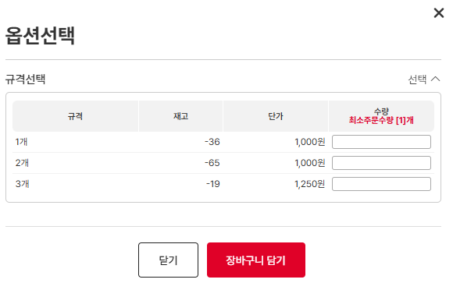 • OK • OK |  | O
IT_OKP_05_01_04 | 주문관리 > 장바구니 | 단품/옵션 상품 장바구니 주문 | • 공사명, 배송지 입력 후 장바구니 상품을 선택하여 [주문신청] 클릭 | • 주문 요청 완료 • 주문관리 > 주문이력조회 화면에서 주문 확인 | • OK • OK |  | O | -배송지선택>배송지명 클릭 시 로딩 | 김은별 | 조치완료

공급사 추가상품 주문접수,배송
공급사 추가상품 주문접수/배송 (IT_OKP_05_10)

작성자 | 작성일 | 수행자 | 수행일
김은별 | 2025.04.30

테스트 대상 상세 (시나리오별 세부단계)
공급사 주문접수 > 배송처리 > 주문이력조회
테스트 시나리오 목적 :
OK플라자 공급사에서 추가구성상품을 주문을 접수하고 배송 처리를 한다.
가정 및 필요사항 :
구매사에서 추가구성상품을 공급사로 주문 발주

시나리오 항목 CODE | 시나리오 화면경로 및 페이지 | 테스트 항목 | 테스트 사전 정보 및 입력 | 테스트 케이스 기대결과 | 실제결과 | 구분 또는 실패 여부 | pcni | 비고 | 기타 확인사항 | 조치차 | 조치내용
IT_OKP_05_10_01 | 공급사 로그인 주문/배송 > 주문접수 | 추가상품 주문접수 | • 추가sub 주문 공급사 로그인 - fira03 / 1111(㈜휘라포토닉스) | • 주문접수 처리 • 주문이력조회 결과 확인 | • OK • OK |  | O | 1. 구매사 : ar_test (테스트고객사_test) 2. 공급사 : (1)테스트공급사 (2)주식회사제이앤지시스템 3. 주문완료: "승인요청-> 주문의뢰" BIT2505140002-1,-2,-3 4. (1)테스트공급사(testgg/ valex123$%^) > 주문접수 > 배송처리 | 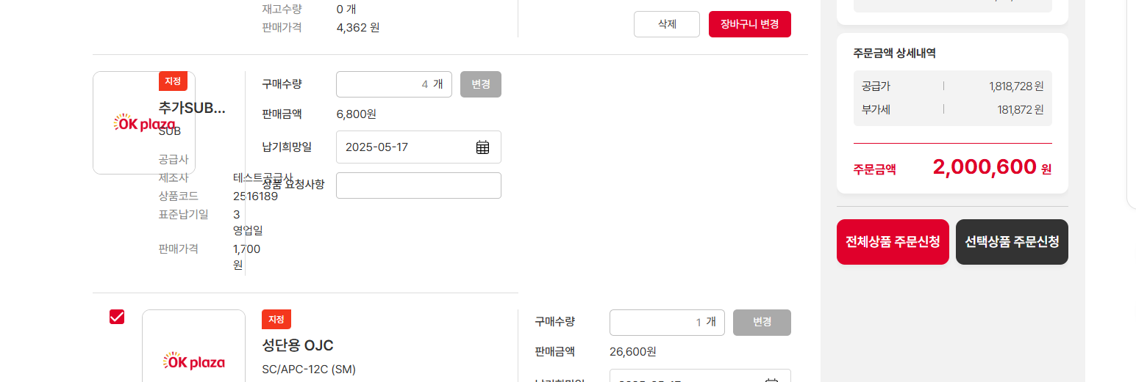 ui확인 (ar_test > 장바구니> 판매불가 상품 보관시 화면깨짐) | 김은별 | 조치완료
IT_OKP_05_10_02 |  |  | • 추가master 주문 공급사 로그인 - minji5264 / 1111(주식회사 누리폰즈) | • 주문접수 처리 • 주문이력조회 결과 확인 | • OK • OK |  | O
IT_OKP_05_10_03 | 공급사 로그인 주문/배송 > 배송처리 | 추가상품 배송처리 | • 추가sub 주문 공급사 로그인 - fira03 / 1111(㈜휘라포토닉스) | • 배송 처리 • 주문이력조회 결과 확인 | • OK • OK |  | O
IT_OKP_05_10_04 |  |  | • 추가master 주문 공급사 로그인 - minji5264 / 1111(주식회사 누리폰즈) • sub주문 인수 처리 - sub주문을 공급사 배송 처리 해야 master주문 배송 처리 화면 리스트의 요청사항에 [인수]버튼이 노출 - 버튼을 클릭하여 sub상품 인수 처리를 하고 master주문을 배송 처리 | • sub주문 인수 • master주문 배송 처리 • 주문이력조회 결과 확인 | • OK • OK • OK |  | O | 공급사 '1.- sub주문상품만 배송처리 BIT2505140002-2 - 한진 송장번호 및 배송추적확인O 구매사 2. sub주문상품 인수처리 - 인수대기 메뉴에서 배송중인 SUB 주문"BIT2505140002-2"에 대한 주문번호 조회불가 (master주문의뢰) 2-1. master주문상품 주문접수 후 sub 인수완료처리 불가 2-2. master 주문상품 배송처리 후 인수test > 기타요청사항 [인수btn] --> sub상품인수 후 배송처리 가능 3. master주문상품 자동 인수처리 여부 확인 X '=> 정산생성대상 확인 (반려처리건 제외여부 확인) | 마스터, 서브상품을 인수완료 후 인수증이 각각 생성됨 | 김은별 | 출하 시 인수증 번호가 각각 생성된 주문 건은 인수증이 따로 출력되는 것이 맞습니다.

주문 인수,반품
주문 인수/반품 (IT_OKP_05_11)

작성자 | 작성일 | 수행자 | 수행일
김은별 | 2025.04.30

테스트 대상 상세 (시나리오별 세부단계)
주문인수 => 반품요청 => 반품승인 => 반품현황확인 => 법인 담당자 실적조회
테스트 시나리오 목적 :
OK플라자 구매사에서 인수된 주문을 반품 처리한다.
가정 및 필요사항 :
배송 중인 주문 건

시나리오 항목 CODE | 시나리오 화면경로 및 페이지 | 테스트 항목 | 테스트 사전 정보 및 입력 | 테스트 케이스 기대결과 | 실제결과 | 구분 또는 실패 여부 | pcni | 비고 | 기타 | 조치차 | 조치내용
IT_OKP_05_11_01 | 구매사 인수/반품 > 상품인수 | 배송처리 된 주문을 인수 | • OKPlaza 구매사 로그인 - ar_test / 1111(테스트고객사_Test) | • 인수 대기 중인 주문을 상품인수 • 주문이력조회 결과 확인 | 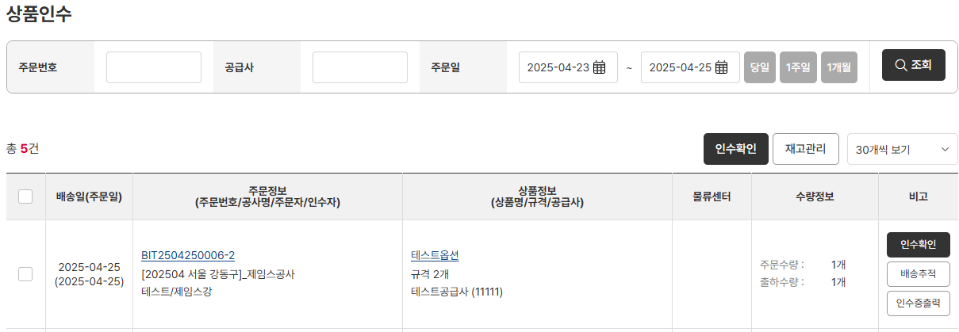 • OK • OK |  | O
IT_OKP_05_11_02 | 구매사 인수/반품 > 반품신청/현황 | 인수된 주문을 반품 처리 | • 반품요청수량과 사유를 입력 후 반품요청 | • [반품요청] 클릭 후 팝업이 출력되면 반품요청수량과 사유 입력 • 반품요청 처리 • 리스트에서 요청 중인 결과 확인 | • OK • OK • OK |  | X | 구매사 : ar_test 추가상품 주문배송건 반품 오류 '- 인수 완료 후 매입확정, 매입취소, 매출확정 처리한 주문에 대해서 반품처리시 "1" 출력되며 처리되지않음. 주문번호 BIT2505140002-1 마스터 BIT2505140002-2 서브 - 마스터 반품시 서브 반품 처리 확인 | 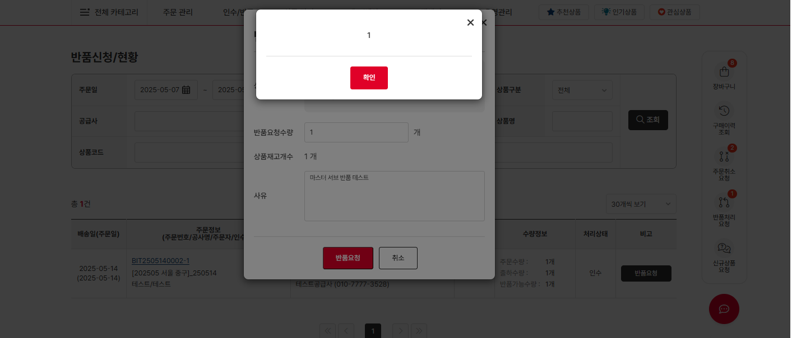 | 김은별 | 추가상품 주문 인수, 반품 오류 조치 완료
IT_OKP_05_11_03 | 공급사 인수/반품 > 반품신청/현황 | 반품 요청 건을 승인 처리 | • OKPlaza 공급사 로그인 - testVenJin / 1111(테스트공급사) | • 반품 요청 건 [승인] 클릭 • 리스트에서 승인 결과 확인 | • OK • OK |  |  | 감독관계정으로 반품요청건 승인테스트 확인
IT_OKP_05_11_04 | 구매사 운영관리 > 실적관리 > 실적조회 | 반품 처리 주문을 실적조회에서 확인 | • OKPlaza 구매사 법인담당자 로그인 - ar_test / 1111(테스트고객사_Test) | • 주문 데이터 확인 | 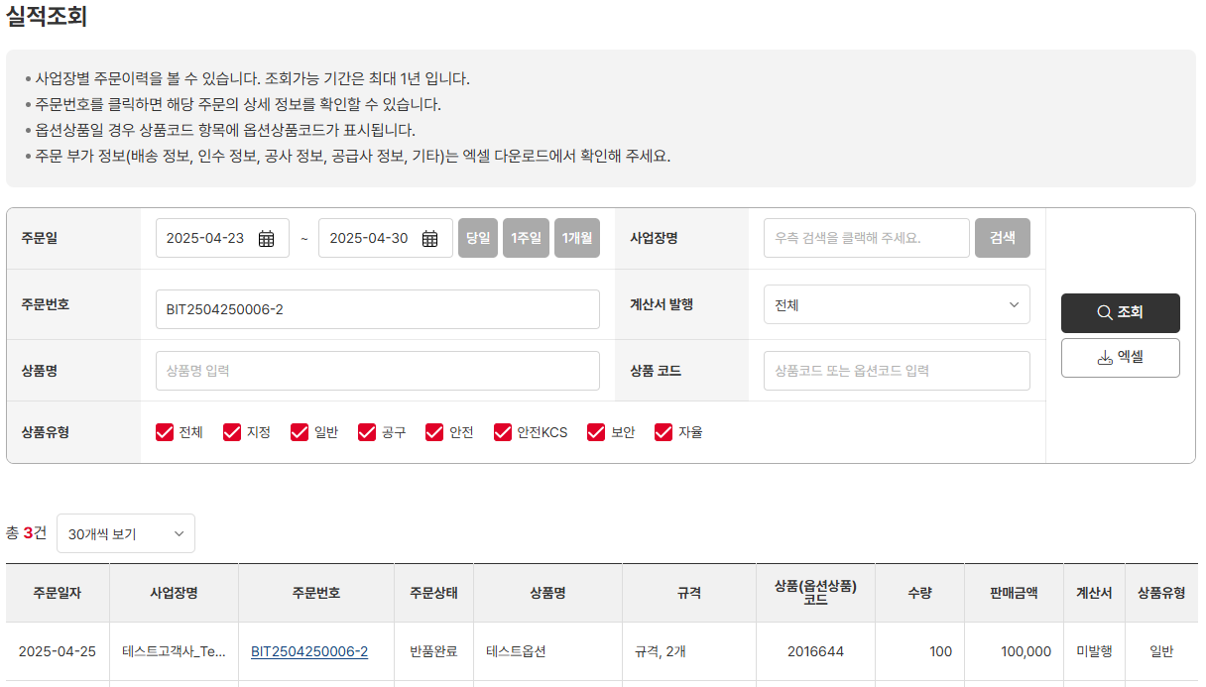 • OK |  | O

주문제한업체 주문
주문제한업체 주문 (IT_OKP_05_12)

작성자 | 작성일 | 수행자 | 수행일
김은별 | 2025.05.15

테스트 대상 상세 (시나리오별 세부단계)
운영사 주문제한업체 확인 => 주문제한업체 로그인 => 장바구니 담기 => 주문요청
테스트 시나리오 목적 :
주문제한 사업장의 주문을 제한한다.
가정 및 필요사항 :

시나리오 항목 CODE | 시나리오 화면경로 및 페이지 | 테스트 항목 | 테스트 사전 정보 및 입력 | 테스트 케이스 기대결과 | 실제결과 | 구분 또는 실패 여부 | PCNI | 수정사항
IT_OKP_05_12_01 | 운영사 [고객관리 > 구매사조회 > 법인조회 > 법인상세] 또는 [고객관리 > 구매사조회 > 사업장 조회 > 사업장 상세 ] | 법인 또는 사업장 정보에서 주문제한 여부 수정 | • 주문제한 여부를 'Y'로 변경 | • 변경 완료 | • OK |  | Y
IT_OKP_05_12_02 | 구매사 주문제한 사업장 로그인 | 로그인 후 장바구니 이동 | • 뉴젠스_SKB1군 ID: newgens7 PW: 1111 | • 장바구니 주문제한 사업장 정보 확인 | 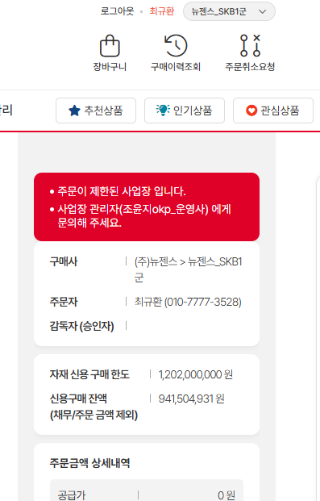 • OK |  | Y
IT_OKP_05_12_03 | 구매사 장바구니 | 장바구니 주문 요청 시 주문 제한 | • 뉴젠스_SKB1군 ID: newgens7 PW: 1111 | • 주문 제한 확인 창 노출 | • OK |  | Y

물량배분주문
물량배분주문 (IT_OKP_05_13)

작성자 | 작성일 | 수행자 | 수행일
김은별 | 2025.05.15

테스트 대상 상세 (시나리오별 세부단계)
운영사 물량배분 상품 검색 => 고객사 로그인 => 고객사 물량배분 상품검색 => 장바구니 담기 => 주문 => 운영사 물량배분 발주처리
테스트 시나리오 목적 :
자동물량배분 상품의 주문을 발주 처리 한다.
가정 및 필요사항 :

시나리오 항목 CODE | 시나리오 화면경로 및 페이지 | 테스트 항목 | 테스트 사전 정보 및 입력 | 테스트 케이스 기대결과 | 실제결과 | 구분 또는 실패 여부 | PCNI | 수정사항
IT_OKP_05_13_01 | 운영사 상품관리 > 상품조회 | 운영사 자동물량 상품 조회 | • 상품코드 1000025687 - 품종 지정 - 물량배분 상태 : 자동물량 | • 상품 조회 확인 | • OK |  | Y
IT_OKP_05_13_02 | 구매사 상품리스트 검색 | 구매사 상품리스트 > 자동물량 상품 조회 | • 상품코드 1000025687 | • 상품 조회 확인 | 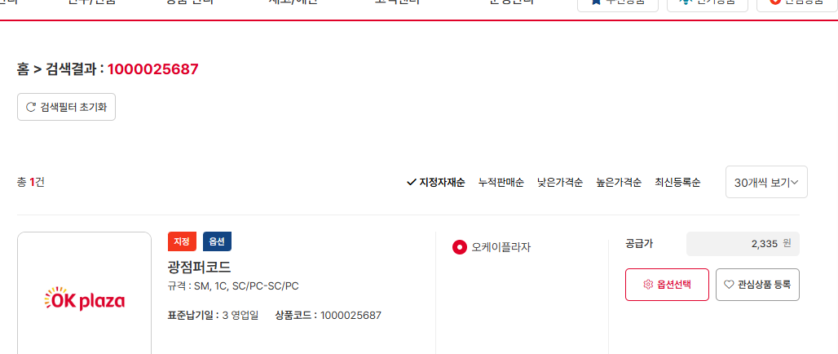 • OK |  | Y
IT_OKP_05_13_03 | 구매사 장바구니 담기 | 구매사 장바구니 > 자동물량 상품 조회 | • 상품코드 1000025687 | • 장바구니 확인 | • OK |  | Y
IT_OKP_05_13_03 | 구매사 장바구니 주문 요청 | 구매사 장바구니 > 자동물량 상품 주문 | • 상품코드 1000025687 | • 자동물량 주문 완료 - 운영사 주문상세 확인 | • OK |  | Y

여신사용업체주문
여신사용업체주문 (IT_OKP_05_14)

작성자 | 작성일 | 수행자 | 수행일
김은별 | 2025.05.15

테스트 대상 상세 (시나리오별 세부단계)
운영시 여신업체 확인 => 여신업체로 로그인 => 여신업체 상품주문 => 운영사 여신초과주문확인 => 발주처리
테스트 시나리오 목적 :
여신사용 업체에서 발주 처리한다.
가정 및 필요사항 :

시나리오 항목 CODE | 시나리오 화면경로 및 페이지 | 테스트 항목 | 테스트 사전 정보 및 입력 | 테스트 케이스 기대결과 | 실제결과 | 구분 또는 실패 여부 | PCNI | 수정사항 | 조치자 | 조치내용
IT_OKP_05_14_01 | 운영사 [고객관리 > 구매사조회 > 법인조회 > 법인상세] | 법인 정보에서 여신 사용여부 변경 | • 여신사용여부 'Y'로 변경하고 여신금액 설정 | • 변경 완료 | • OK |  | N | 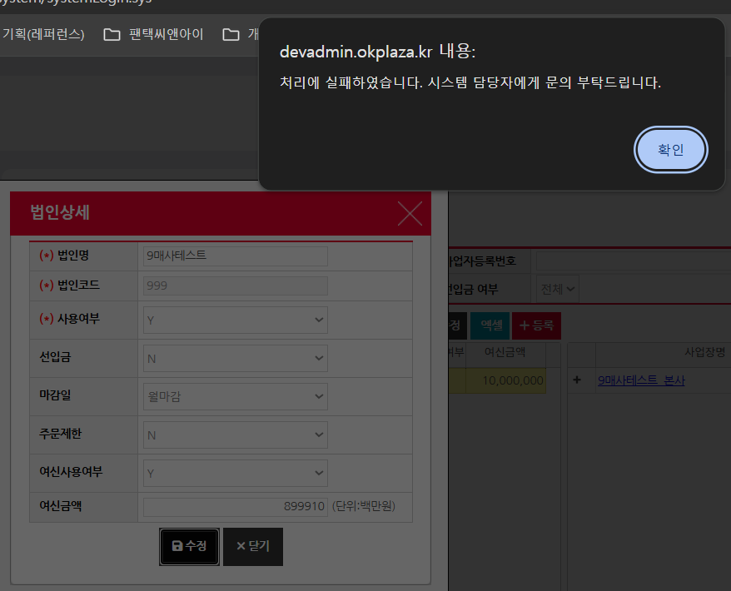 처리실패 얼럿 출력 * 구매사명 : 9매사테스트 | 이의진 | 단위가 100만원인데 입력해주신 금액이 너무 커서 생기는 문제입니다. 계산해봤을때 8천억을 입력해주셨는데 어느 부분까지 입력가능해야한지 알려주시면 수정하도록하겠습니다.
IT_OKP_05_14_02 | 구매사 여신사용 사업장 구매사 로그인 | 로그인 후 장바구니 이동 | • 콤위즈_SKB 수주공사 ID: comwiz PW: 1111 | • 여신사용 사업장 정보 확인 | 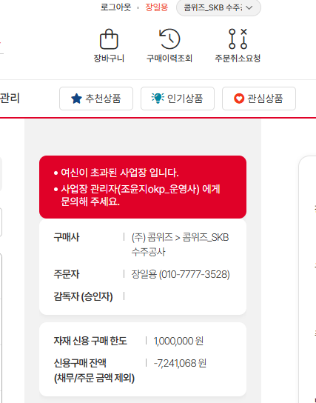 • OK |  | Y
IT_OKP_05_14_03 | 구매사 여신사용 사업장 구매사 주문 | 로그인 후 장바구니 주문 | • 콤위즈_SKB 수주공사 ID: comwiz PW: 1111 | • 주문 완료 - 운영사 주문상세 확인 | • OK |  | Y

선입금업체 주문
선입금업체 주문 (IT_OKP_05_15)

작성자 | 작성일 | 수행자 | 수행일
김은별 | 2025.05.15

테스트 대상 상세 (시나리오별 세부단계)
운영사 선입금업체 확인 => 선입금업체 로그인 => 상품주문 => 운영사 선입금 주문확인 => 발주처리
테스트 시나리오 목적 :
선입금 업체에서 발주 처리한다.
가정 및 필요사항 :

시나리오 항목 CODE | 시나리오 화면경로 및 페이지 | 테스트 항목 | 테스트 사전 정보 및 입력 | 테스트 케이스 기대결과 | 실제결과 | 구분 또는 실패 여부 | PCNI | 수정사항
IT_OKP_05_15_01 | 운영사 [고객관리 > 구매사조회 > 법인조회 > 법인상세] 또는 [고객관리 > 구매사조회 > 사업장 조회 > 사업장 상세 ] | 법인 정보에서 선입금여부를 변경하거나 사업장 정보에서 선수금여부 변경 | • 선입금여부 'Y'로 변경하고 선입금변경사유 입력하여 법인 정보 수정 | • 변경 완료 | • OK |  | Y
IT_OKP_05_15_02 | 구매사 여신사용 사업장 주문 | 장바구니 상품 주문 | • (주) 우리넷 ID: woorinet04 PW: 1111 | • 구매사 선입금주문내역 화면에서 주문 확인 | 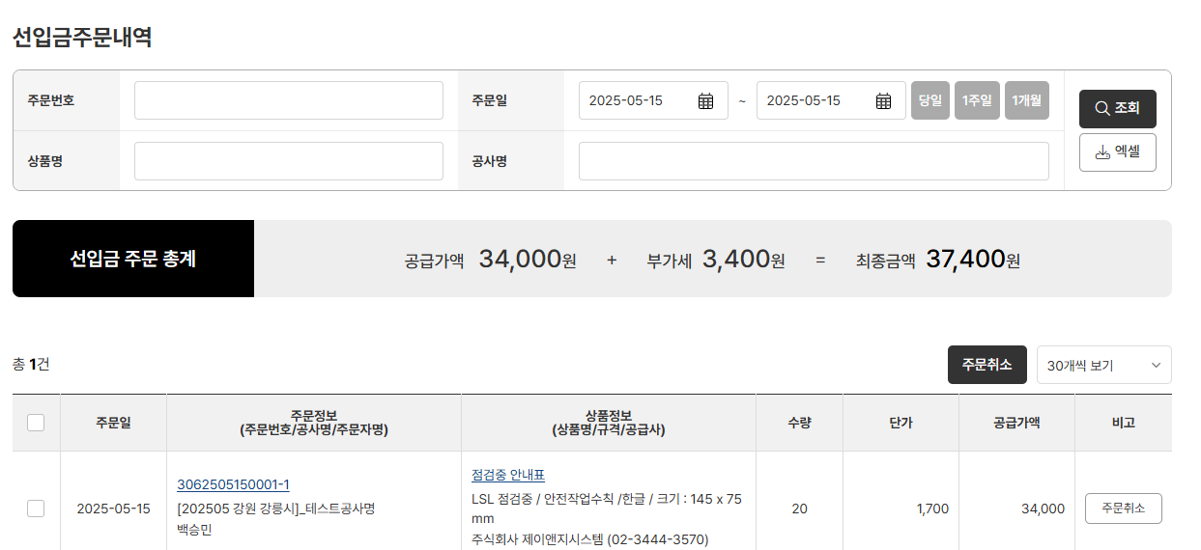 • OK |  | Y
IT_OKP_05_15_03 |  |  |  | • 운영사 주문상세에서 주문 확인 | • OK |  | Y

